Hall of heroes
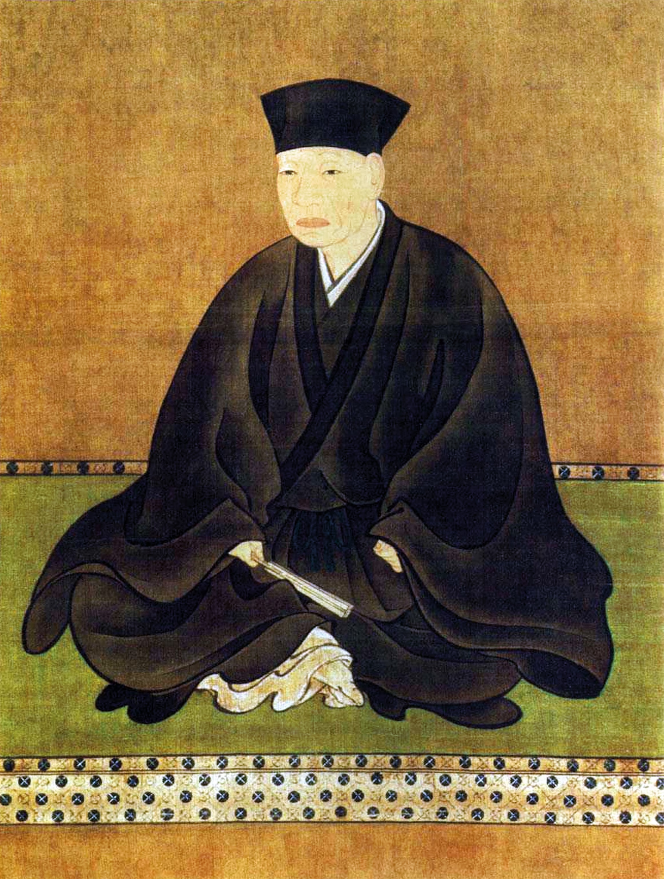
Kanpain mestari |  |  |  | Kautta jäljellä | Kausi loppuu
Julistetaan kauden lopussa |  |  |  | 191 päivää | 2026-03-31

Tittelin saa pelaaja, jolla on kauden paras huipputaso

Ehdolla:
Olli | 4 dan (2412)
Timo | 4 dan (2368)
Oiva | 3 dan (2316)
(ehdokaslista puutteellinen, jos top 3 sisältää tasatilanteita)

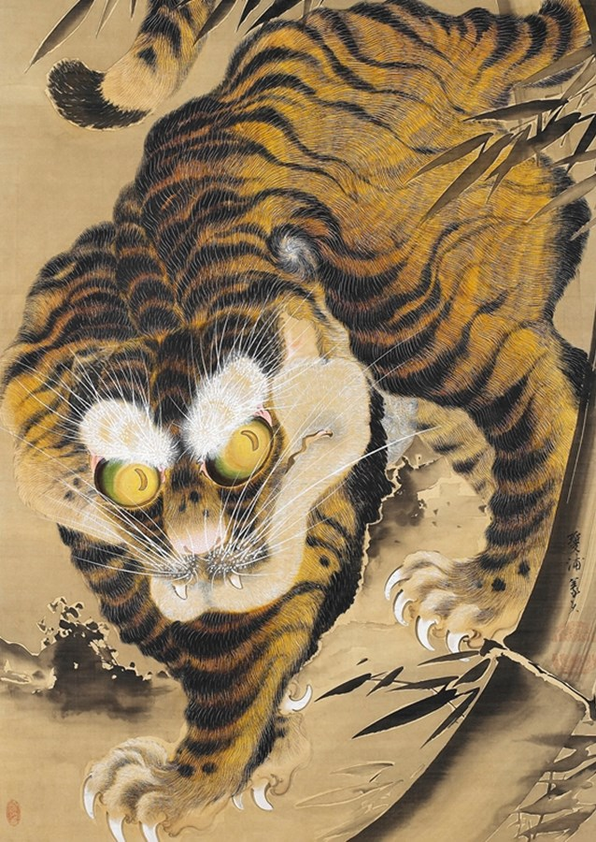
Kanpain nouseva tähti
Julistetaan kauden lopussa

Tittelin saa pelaaja, joka on nostanut eniten rating pistetään (huippu - aloitus)

Ehdolla: |  | Pistenousu
Tim | 2 kyu (1880) | +13
Olli | 4 dan (2412) | +8
Joni | 9 kyu | +0
(ehdokaslista puutteellinen, jos top 3 sisältää tasatilanteita)

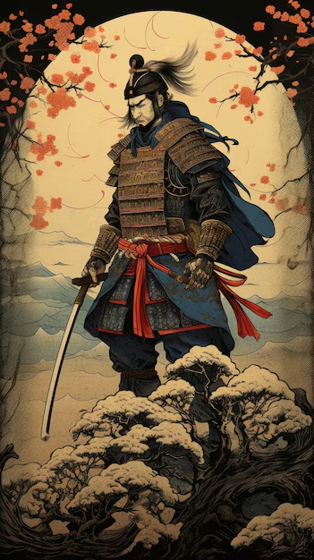
Kanpain soturi
Julistetaan kauden lopussa

Tittelin saa pelaaja, joka on voittanut eniten kerhopelejä

Ehdolla: |  | Voitot
Olli | 4 dan (2412) | 1

Joni | 9 kyu | 0
(ehdokaslista puutteellinen, jos top 3 sisältää tasatilanteita)

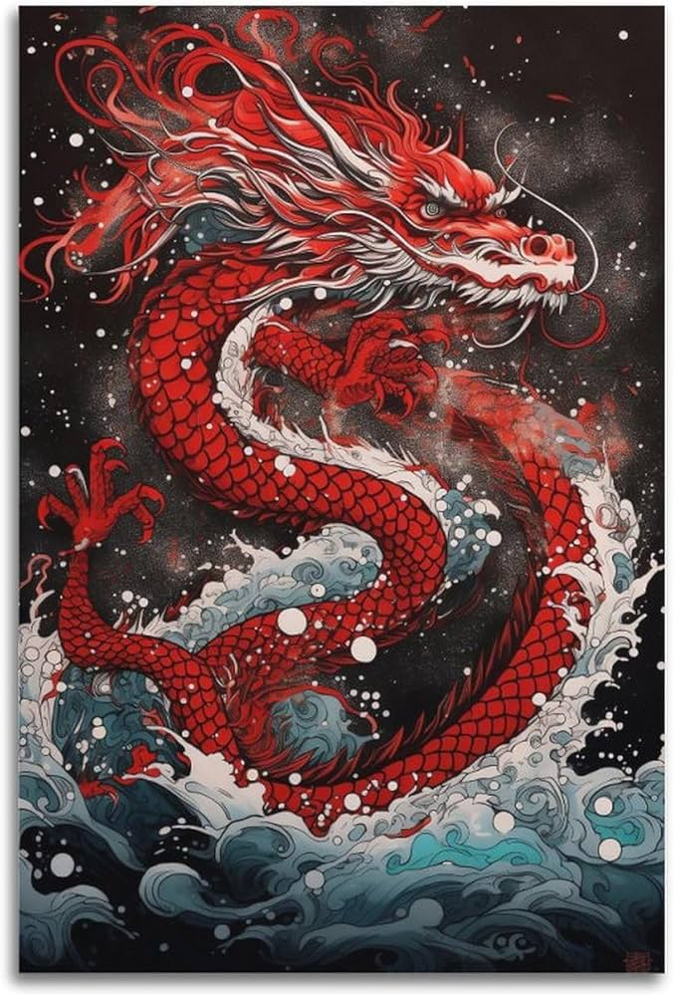
Lohikäärmeen surmaaja
Julistetaan kauden lopussa

Erikoismaininta pelaajalle, joka on vanginnut suurimman ryhmän pelissä
(listaa pidetään yllä manuaalisesti tässä alla, valokuvatodisteet oikealle)
(listalle päivitetään vain suoritukset jotka ylittävät edelliset)

Ehdolla: |  | Kivien määrä | Ketä vastaan ja milloin?

